흐름도
1. 공격 계산 흐름도

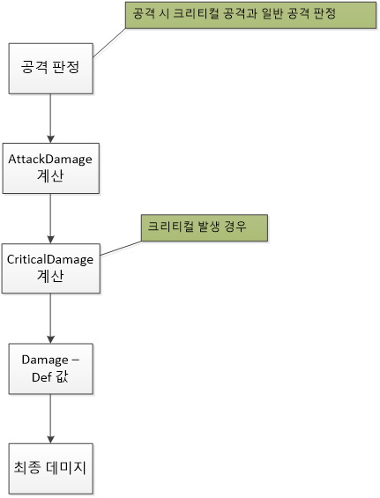
 | 공격 판정 시 크리티컬 공격과 일반 공격을 구분 | 일반 공격 시 크리티컬 데미지 계산을 하지 않음

 | 최종 피해 계산 일반 버전

 | 최종 피해 계산 크리티컬 버전

